Sheet1
浜山球場入場者記録票（島根県高等学校野球連盟） |  |  | 2022年 | 月 日

※ご家族・グループで入場される場合、連絡先は代表の方のみで構いません。
氏名 | 体温 | 連絡先（電話番号） | 利用された座席位置に 〇印をしてください | 観戦された試合に ○印をしてください
（例）島根 太郎 | ３６．５℃ | 090－××××－△△△△ | A B C D E F G H | 第１ 第２ 第３
 | ． ℃ |  | A B C D E F G H | 第１ 第２ 第３
 | ． ℃ |  | A B C D E F G H | 第１ 第２ 第３
 | ． ℃ |  | A B C D E F G H | 第１ 第２ 第３
 | ． ℃ |  | A B C D E F G H | 第１ 第２ 第３
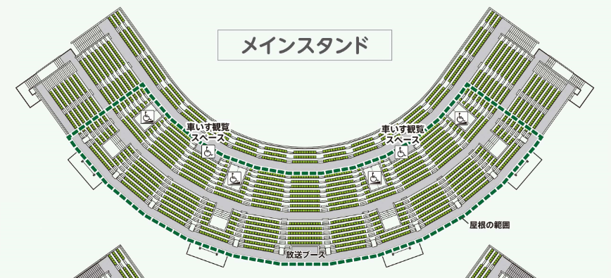 【お願い】 ・この記録票は、お帰りの際にスタンド出入口にて係員にお渡しいただくか、回収箱にご投函ください。 【注意事項】 ※下記の注意事項をご確認の上、☑をお願いいたします。 ・発熱、体調の優れない方は入場をご遠慮ください。 ・十分な座席の間隔（前後左右１席以上）をお取りください。 ・マスクの着用にご協力ください。 ・大きな声を出さずに観戦をお願いします。 ・記入いただきました個人情報は、 一定期間、当連盟で責任を持って保管いたします。 □【注意事項】を確認しました。

１塁側
３塁側
H
G

Ａ
Ｆ

Ｂ
Ｃ
Ｅ
Ｄ

